Spring Security
Em biết gì về chữ ký số? | là quá trình xác minh danh tính điện tử, sử dụng để đăng ký tài khoản, xác minh danh tính trực tuyền, hoàn thành các giao dịch tài chính trực tuyến. Các bước chính trong quá trình : 1. YC thông tin khách hành: YC KH cung cấp các thông tin cần thiết để xác thực danh tính: Thông tin cá nhân, thông tin liên lạc, giấy tờ 2. Xác thực thông tin: sử dụng công nghệ để xác thực thông tin điện tử để xác minh thông tin KH so sánh thông tin với dịch vụ xác thực bên thứ ba 3. Nếu là đăng ký mới thì lưu lại thông tin vào csdl của hệ thống, đối với đã có cần xác minh để thực hiện giao dịch => đưa một số các để xác minh danh tính Kh ví dụ như send OTP, xác thực vân tay, .... 3. sau khi xác minh thành công, Hệ thống cấp quyền cho phép Kh thực hiện các giao dịch khác
OAuth2 | - là giao thức xác thực và ủy quền người dùng truy cập ứng dụng mà không cần chia sẻ mật khẩu. - Cách hoạt động: 1. Ứng dụng yêu cầu sẽ ủy quyền từ người dùng = cách chuyển hướng người dùng đến nhà cung cấp xác thực. 2. Người dùng sẽ đăng nhập vào nhà cung cấp xác thực và cho phép ứng dụng truy cập tài khoản mình. 3. Nhà cc sẽ cấp 1 mã xác thực cho ứng dụng 1 access token 4. Ứng dụng sử dụng token để truy cập thông tin trên resource server.
có bao nhiêu loại mã hóa? | 1. Mã hóa đối xứng: sử dụng 1 key để encode và decode 2. Mã hóa không đối xứng: sử dụng khác key để encode và decode 3. Mã hóa hashing: chỉ encode mà ko decode tạo ra giá trị băm duy nhất + phương thức xác thực giá trị truyền vào
Keycloak | Deploy được keycloak Hiểu về các khái niệm realm, clients, user, scope, roles Tạo được realm, clients, roles, users, user attributes, sessions, map user vào roles Cấu hình được thông tin trong token Sử dụng được các api OIDC của keycloak Tạo project springboot và cấu hình security đến keycloak để xác thực (login, auth, logout, ...)

Authentication | Password Storage | https://docs.spring.io/spring-security/reference/features/authentication/password-storage.html
CORS
CSRF | Cross Site Request Forgery (CSRF) | https://docs.spring.io/spring-security/reference/features/exploits/csrf.html
 |  | https://www.synopsys.com/glossary/what-is-csrf.html#:~:text=Definition,has%20in%20an%20authenticated%20user.

Documents | Samples :: Spring Security

API documents | HttpSecurity (spring-security-docs 6.1.3 API)

Project Demo | https://github.com/spring-projects/spring-security-samples/blob/main/servlet/spring-boot/java/authentication/username-password/mfa/src/main/java/example/MfaService.java

Authentication | - Architecture - Custom Spring security - CSRF - CORS - Login - Logout -JWT - Session

Authorization | - Authority - Role - @PreAuthorize - @PostAuthorize - @PreFilter - @PostFilter

Oauth2 | - Client - Authorization Server - Resource Server - Grant_type: + authorization code (PKCE) + client credentials + refresh token - challenge - verifier

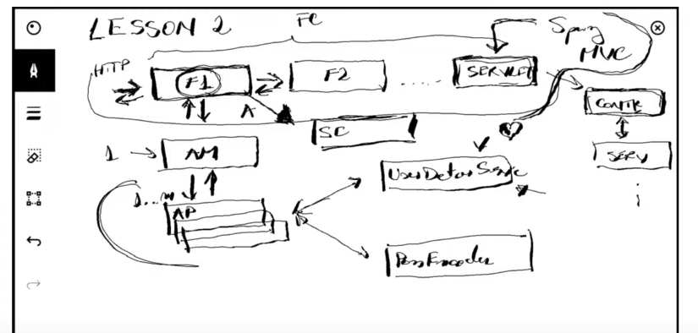

Basic | - Encoding: chuyển đổi input thành theo một cách thức nhất định, có thể decode lại được nếu biết cách thức encode - Encryption: Chuyển đổi input theo một cách thức nhất định, nhưng muốn decryption cần có "KEY". encryption có nhiều cách để triển khai: symmetric cryptography (đối xứng), asymmetric cryptography (bất đối xứng) - Hash function: Chỉ có chuyển đổi input, ko chuyển đổi ngược lại được

Spring security architechture | - Filter Chain (FC) - Filter (F1, F2,…) - Authentication Manager (AM): is an object whoses purpose is to find the way in which they can authenticate the users - Authentication Provider (AP) - UserDetailService - PassWordEncoder - Security Context (SC)

- Grandted Authority | - Authorities : action user can do (hành động mà người dùng được phép thực hiện VD: "Read", "Write",….) - Roles : subject eg: Admin, User, Manager

Cache
